Sheet1
過去の気象データを集める
http://www.data.jma.go.jp/obd/stats/etrn/index.php

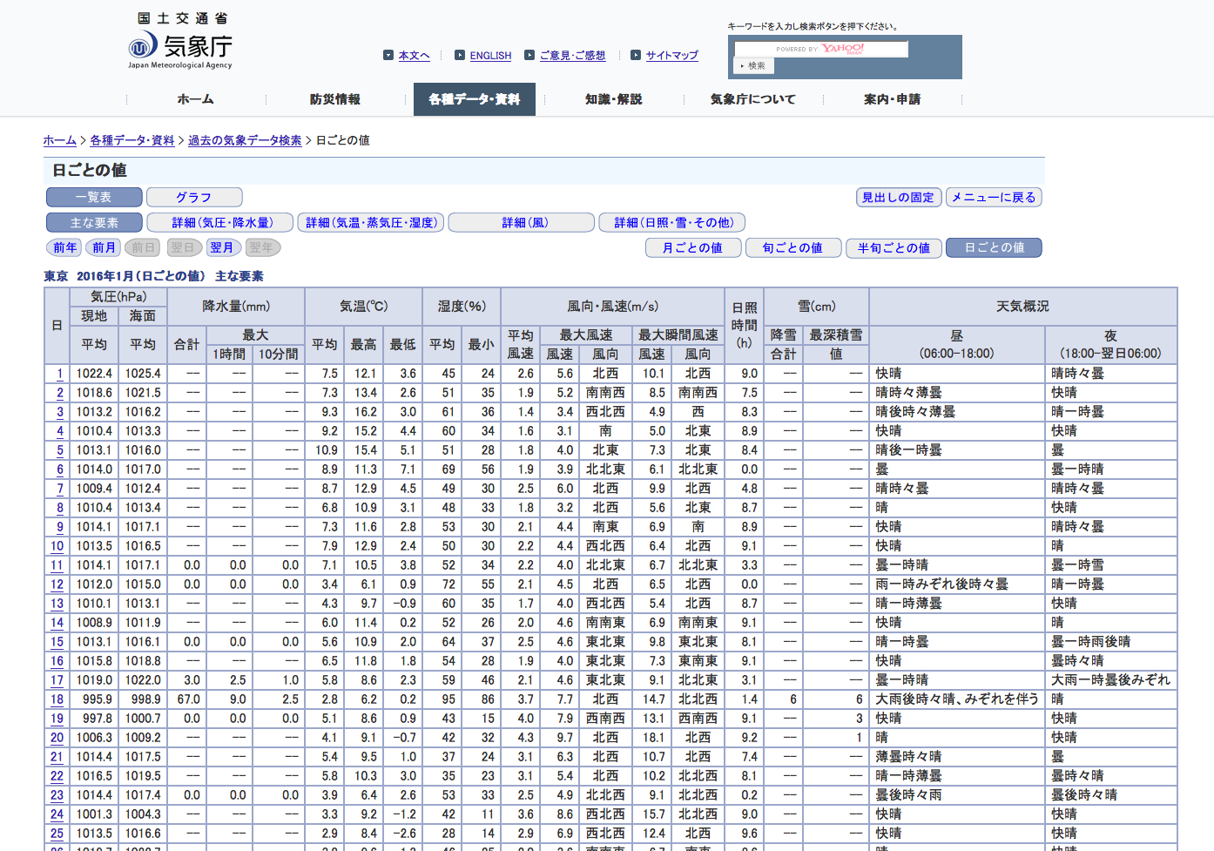
気象庁
本文へ
ENGLISH
ご意見･ご感想
サイトマップ
キーワードを入力し検索ボタンを押下ください。
ホーム
防災情報
各種データ・資料
知識・解説
気象庁について
案内・申請
ホーム >
各種データ・資料 >
過去の気象データ検索 >
日ごとの値
日ごとの値
一覧表 グラフ
見出しの固定 メニューに戻る
主な要素 詳細（気圧・降水量） 詳細（気温・蒸気圧・湿度） 詳細（風） 詳細（日照・雪・その他）
前年 前月 前日 翌日 翌年 翌年
月ごとの値 旬ごとの値 半旬ごとの値 日ごとの値
東京 2016年1月（日ごとの値） 主な要素
日 気圧(hPa) 降水量(mm) 気温(℃) 湿度(％) 風向・風速(m/s) 日照
時間
(h) 雪(cm) 天気概況
現地 海面
平均 平均 合計 最大 平均 最高 最低 平均 最小 平均
風速 最大風速 最大瞬間風速 降雪 最深積雪 昼
(06:00-18:00) 夜
(18:00-翌日06:00)
1時間 10分間 風速 風向 風速 風向 合計 値
1
1022.4 1025.4 -- -- -- 7.5 12.1 3.6 45 24 2.6 5.6 北西 10.1 北西 9.0 -- -- 快晴 晴時々曇
2
1018.6 1021.5 -- -- -- 7.3 13.4 2.6 51 35 1.9 5.2 南南西 8.5 南南西 7.5 -- -- 晴時々薄曇 快晴
3
1013.2 1016.2 -- -- -- 9.3 16.2 3.0 61 36 1.4 3.4 西北西 4.9 西 8.3 -- -- 晴後時々薄曇 晴一時曇
4
1010.4 1013.3 -- -- -- 9.2 15.2 4.4 60 34 1.6 3.1 南 5.0 北東 8.9 -- -- 快晴 快晴
5
1013.1 1016.0 -- -- -- 10.9 15.4 5.1 51 28 1.8 4.0 北東 7.3 北東 8.4 -- -- 晴後一時曇 曇
6
1014.0 1017.0 -- -- -- 8.9 11.3 7.1 69 56 1.9 3.9 北北東 6.1 北北東 0.0 -- -- 曇 曇一時晴
7
1009.4 1012.4 -- -- -- 8.7 12.9 4.5 49 30 2.5 6.0 北西 9.9 北西 4.8 -- -- 晴時々曇 晴時々曇
8
1010.4 1013.4 -- -- -- 6.8 10.9 3.1 48 33 1.8 3.2 北西 5.6 北東 8.7 -- -- 晴 快晴
9
1014.1 1017.1 -- -- -- 7.3 11.6 2.8 53 30 2.1 4.4 南東 6.9 南 8.9 -- -- 快晴 晴時々曇
10
1013.5 1016.5 -- -- -- 7.9 12.9 2.4 50 30 2.2 4.4 西北西 6.4 北西 9.1 -- -- 快晴 晴
11
1014.1 1017.1 0.0 0.0 0.0 7.1 10.5 3.8 52 34 2.2 4.0 北北東 6.7 北北東 3.3 -- -- 曇一時晴 曇一時雪
12
1012.0 1015.0 0.0 0.0 0.0 3.4 6.1 0.9 72 55 2.1 4.5 北西 6.5 北西 0.0 -- -- 雨一時みぞれ後時々曇 晴一時曇
13
1010.1 1013.1 -- -- -- 4.3 9.7 -0.9 60 35 1.7 4.0 西北西 5.4 北西 8.7 -- -- 晴一時薄曇 快晴
14
1008.9 1011.9 -- -- -- 6.0 11.4 0.2 52 26 2.0 4.6 南南東 6.9 南南東 9.1 -- -- 快晴 晴
15
1013.1 1016.1 0.0 0.0 0.0 5.6 10.9 2.0 64 37 2.5 4.6 東北東 9.8 東北東 8.1 -- -- 晴一時曇 曇一時雨後晴
16
1015.8 1018.8 -- -- -- 6.5 11.8 1.8 54 28 1.9 4.0 東北東 7.3 東南東 9.1 -- -- 快晴 曇時々晴
17
1019.0 1022.0 3.0 2.5 1.0 5.8 8.6 2.3 59 46 2.1 4.6 東北東 9.1 北北東 3.1 -- -- 曇一時晴 大雨一時曇後みぞれ
18
995.9 998.9 67.0 9.0 2.5 2.8 6.2 0.2 95 86 3.7 7.7 北西 14.7 北北西 1.4 6 6 大雨後時々晴、みぞれを伴う 晴
19
997.8 1000.7 0.0 0.0 0.0 5.1 8.6 0.9 43 15 4.0 7.9 西南西 13.1 西南西 9.1 -- 3 快晴 快晴
20
1006.3 1009.2 -- -- -- 4.1 9.1 -0.7 42 32 4.3 9.7 北西 18.1 北西 9.2 -- 1 晴 快晴
21
1014.4 1017.5 -- -- -- 5.4 9.5 1.0 37 24 3.1 6.3 北西 10.7 北西 7.4 -- -- 薄曇時々晴 曇
22
1016.5 1019.5 -- -- -- 5.8 10.3 3.0 35 23 3.1 5.4 北西 10.2 北北西 8.1 -- -- 晴一時薄曇 曇時々晴
23
1014.4 1017.4 0.0 0.0 0.0 3.9 6.4 2.6 53 33 2.5 4.9 北北西 9.1 北北西 0.2 -- -- 曇後時々雨 曇後時々晴
24
1001.3 1004.3 -- -- -- 3.3 9.2 -1.2 42 11 3.6 8.6 西北西 15.7 北北西 9.0 -- -- 快晴 快晴
25
1013.5 1016.6 -- -- -- 2.9 8.4 -2.6 28 14 2.9 6.9 西北西 12.4 北西 9.6 -- -- 快晴 快晴
26
1019.7 1022.7 -- -- -- 3.8 9.6 -1.3 46 25 2.0 3.6 南南東 6.7 南東 8.6 -- -- 晴 快晴
27
1020.7 1023.7 -- -- -- 6.3 13.4 -1.1 45 20 2.2 4.2 西北西 6.7 南南東 9.4 -- -- 晴 快晴
28
1022.5 1025.5 -- -- -- 7.8 14.0 2.1 44 21 1.9 3.9 北西 5.8 北 9.4 -- -- 快晴 晴後曇
29
1020.8 1023.8 9.5 3.0 1.0 5.4 7.8 2.6 78 47 2.6 5.1 北北東 11.2 北北東 0.0 -- -- 雨一時曇 雨
30
1017.2 1020.3 5.5 3.0 0.5 3.3 5.0 1.5 87 75 2.3 4.1 北北西 8.4 西北西 0.0 -- -- 雨後曇、あられを伴う 曇後時々晴
31
1017.4 1020.4 -- -- -- 6.1 11.2 1.3 66 33 1.7 3.7 南 5.9 南 5.1 -- -- 晴一時曇 晴時々薄曇
値欄の記号の説明
利用される方へ
よくある質問（FAQ）
気象観測統計の解説
年・季節・各月の天候
このページのトップへ
気象庁：〒100-8122東京都千代田区大手町1-3-4 代表電話：03-3212-8341
気象庁ホームページについて

１．テキスト全選択
２．コピー＆ペースト

テキストを解析して、
データベースに登録
ＭｙＳＱＬ

登録

この画面（機能）を作成する

■ データの読込みについて

地点名
年月

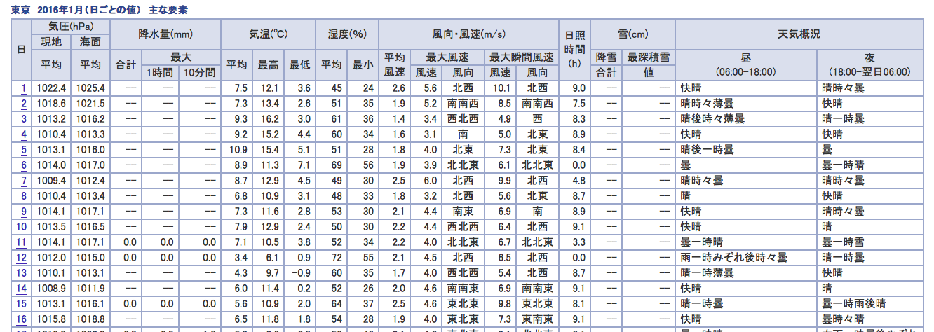

不要
不要

データが無い場合は、「０」で登録

データが無い場合は、「０」で登録

■ データベースについて

テーブル名 | 気象情報

フィールド名 | 地点名
 | 年月日
 | 降水量合計
 | 降水量最大１時間
 | 降水量最大１０分間
 | 気温平均
 | 気温最高
 | 気温最低
 | 風向風速平均風速
 | 風向風速最大風速風速
 | 風向風速最大風速風向
 | 風向風速最大瞬間風速風速
 | 風向風速最大瞬間風速風向
 | 日照時間
 | 雪降雪合計
 | 雪最深積雪値
 | 天気概要昼
 | 天気概要夜

